TDSheet
Дата создания: 16.06.2016 11:33:55
№ | ФОТО | Ссылка | Штрихкод | Наименование | Цвет | Продажная единица, шт. | Кол-во в коробке, шт. | Цена основного прайса, руб. | Кол-во для заказа
1 | 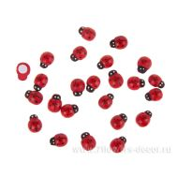 Нет Фото | http://7flowers-decor.ru/upload/1c_catalog/import_files/5907478437886.jpg | 5907478437886 | Набор божьих коровок клеящихся, 1.5см., 24шт. | Красный | 1 | 400 | 92.00
2 | 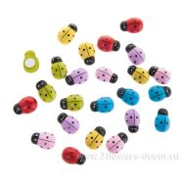 Нет Фото | http://7flowers-decor.ru/upload/1c_catalog/import_files/5901180904599.jpg | 5901180904599 | Набор божьих коровок клеящихся, 1.5х1.1см, 24шт. | Микс | 1 | 400 | 92.00
3 | 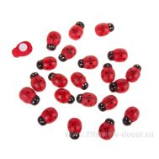 Нет Фото | http://7flowers-decor.ru/upload/1c_catalog/import_files/5907478437909.jpg | 5907478437909 | Набор божьих коровок клеящихся, 2.5см., 24шт. | Красный | 1 | 400 | 131.00
4 | 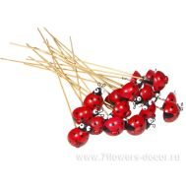 Нет Фото | http://7flowers-decor.ru/upload/1c_catalog/import_files/4606500386482.jpg | 4606500386482 | Набор божьих коровок на вставке (дерево), 1.5х20см, (48шт.) | Красный | 1 | 24 | 1,354.00
5 | 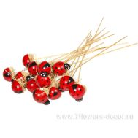 Нет Фото | http://7flowers-decor.ru/upload/1c_catalog/import_files/4606500386475.jpg | 4606500386475 | Набор божьих коровок на вставке (дерево), 1.5х20см, (72шт.) | Красный | 1 | 24 | 1,469.00
6 | 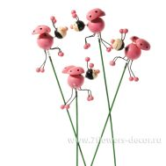 Нет Фото | http://7flowers-decor.ru/upload/1c_catalog/import_files/4606500441877.jpg | 4606500441877 | Набор божьих коровок на вставке (дерево), 5х20см, (12шт.) | Розовый | 1 | 48 | 708.00
7 | 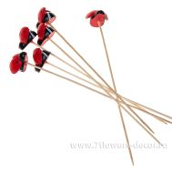 Нет Фото | http://7flowers-decor.ru/upload/1c_catalog/import_files/4606500441891.jpg | 4606500441891 | Набор божьих коровок на вставке (пластик), 6шт. | Красный | 1 | 96 | 262.00
8 | 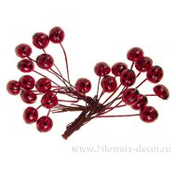 Нет Фото | http://7flowers-decor.ru/upload/1c_catalog/import_files/4606500439423.jpg | 4606500439423 | Набор божьих коровок на вставке, 1см (24шт.) | Красный | 1 | 480 | 302.00
9 | 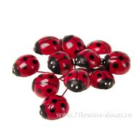 Нет Фото | http://7flowers-decor.ru/upload/1c_catalog/import_files/4606500439416.jpg | 4606500439416 | Набор божьих коровок на вставке, 2.5см (12шт.) | Красный | 1 | 480 | 231.00
10 | 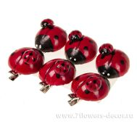 Нет Фото | http://7flowers-decor.ru/upload/1c_catalog/import_files/4606500439409.jpg | 4606500439409 | Набор божьих коровок на клипе, 3.5см (6шт.) | Красный | 1 | 480 | 290.00
11 | 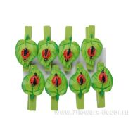 Нет Фото | http://7flowers-decor.ru/upload/1c_catalog/import_files/4606500073689.jpg | 4606500073689 | Набор божьих коровок на листе-прищепке (пластик), 8 шт | . | 1 | 144 | 170.00
12 | 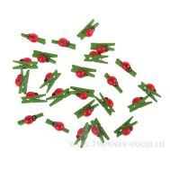 Нет Фото | http://7flowers-decor.ru/upload/1c_catalog/import_files/5901180904636.jpg | 5901180904636 | Набор божьих коровок на прищепке, 2.5см., 24шт. | Красно-зеленый | 1 | 400 | 131.00
13 | 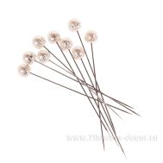 Нет Фото | http://7flowers-decor.ru/upload/1c_catalog/import_files/5901037807943.jpg | 5901037807943 | Набор булавок, 0,8см, 48шт. | Белый | 1 | 200 | 305.00
14 | 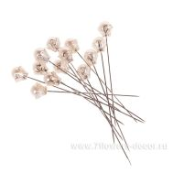 Нет Фото | http://7flowers-decor.ru/upload/1c_catalog/import_files/5901037807929.jpg | 5901037807929 | Набор булавок, 36шт. | Белый | 1 | 200 | 305.00
15 | 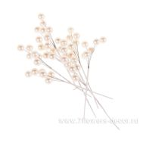 Нет Фото | http://7flowers-decor.ru/upload/1c_catalog/import_files/5901037807950.jpg | 5901037807950 | Набор бусин на проволоке, (8 пучков) | Белый | 1 | 288 | 269.00
16 | 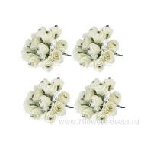 Нет Фото | http://7flowers-decor.ru/upload/1c_catalog/import_files/5901037795820.jpg | 5901037795820 | Набор бутоньерок, 2см (10 пучков) | кремовый | 1 | 100 | 1085.00
17 | 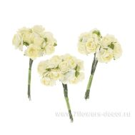 Нет Фото | http://7flowers-decor.ru/upload/1c_catalog/import_files/5901037795813.jpg | 5901037795813 | Набор бутоньерок, 8см (8 пучков) | кремовый | 1 | 300 | 491.00
18 | 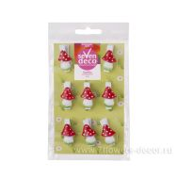 Нет Фото | http://7flowers-decor.ru/upload/1c_catalog/import_files/4606500477012.jpg | 4606500477012 | Набор грибов на прищепке (пластик), (9шт.) |  | 1 | 144 | 134.00
19 | 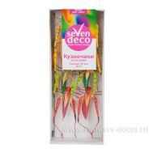 Нет Фото | http://7flowers-decor.ru/upload/1c_catalog/import_files/4606500404841.jpg | 4606500404841 | Набор кузнечиков на вставке (пластик), 50мм (8шт.) |  | 1 | 100 | 288.00
20 | 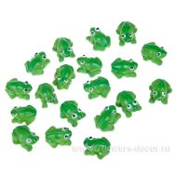 Нет Фото | http://7flowers-decor.ru/upload/1c_catalog/import_files/4606500073757.jpg | 4606500073757 | Набор лягушек клеящихся (пластик), 2 см, 24 шт. | Зеленый | 1 | 216 | 249.00
21 | 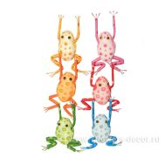 Нет Фото | http://7flowers-decor.ru/upload/1c_catalog/import_files/4606500404834.jpg | 4606500404834 | Набор лягушек на вставке (пластик), 50мм (6шт.) |  | 1 | 200 | 233.00
22 | 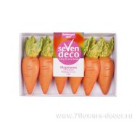 Нет Фото | http://7flowers-decor.ru/upload/1c_catalog/import_files/4606500477074.jpg | 4606500477074 | Набор моркови клеящейся (пластик), 6.5см (6шт.) |  | 1 | 216 | 123.00
23 | 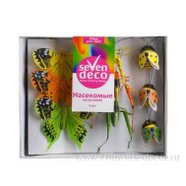 Нет Фото | http://7flowers-decor.ru/upload/1c_catalog/import_files/4606500404827.jpg | 4606500404827 | Набор насекомых на вставке (перо, пластик), (9шт.) |  | 1 | 100 | 271.00
24 | 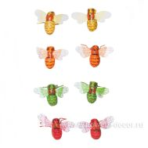 Нет Фото | http://7flowers-decor.ru/upload/1c_catalog/import_files/4606500404889.jpg | 4606500404889 | Набор пчел на вставке (пластик), 40мм (8шт.) |  | 1 | 100 | 205.00
25 | 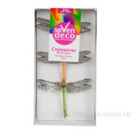 Нет Фото | http://7flowers-decor.ru/upload/1c_catalog/import_files/4606500404865.jpg | 4606500404865 | Набор стрекоз на вставке (пластик), 90мм (3шт.) |  | 1 | 100 | 159.00
26 |  Нет Фото | http://7flowers-decor.ru/upload/1c_catalog/import_files/4606500616442.jpg | 4606500616442 | Топпер "Happy Birthday" (дерево), 9*H25 см |  | 1 | 1 | 72.00
27 | 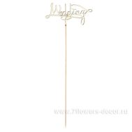 Нет Фото | http://7flowers-decor.ru/upload/1c_catalog/import_files/4606500616459.jpg | 4606500616459 | Топпер "Wedding" (дерево), 9*H25 см |  | 1 | 1 | 72.00
28 |  Нет Фото | http://7flowers-decor.ru/upload/1c_catalog/import_files/4606500616435.jpg | 4606500616435 | Топпер "С днем рождения" (дерево), 9*H25 см |  | 1 | 1 | 72.00
29 | 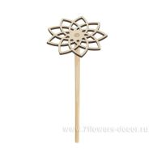 Нет Фото | http://7flowers-decor.ru/upload/1c_catalog/import_files/4606500597444.jpg | 4606500597444 | Цветок деревянный на ножке, березовая фанера/бук, D10*H30 см, в асс |  | 1 | 1 | 57.00

